装饰物ID对照表
ID | 装饰物ID
id | decorationID
int | string
10101 | 101
10201 | 102
10301 | 103
10401 | 104|105
10402 | 104|105
10403 | 104|105
10405 | 104
10481 | 104|105
10482 | 104|105
10501 | 105
10502 | 105
10503 | 105
10601 | 106
10701 | 107
17701 | 177|178
17801 | 20108
10801 | 108|111
10901 | 108
11001 | 108
11101 | 108
11201 | 112|113|114|115|116|117
11301 | 113
11401 | 114
11501 | 115 |  | 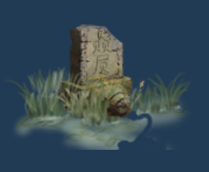
11601 | 116
11701 | 117
11801 | 118
11901 | 119
1000101 | 10001
1000102 | 10002
12001 | 120
12101 | 121
12201 | 122|123
12202 | 122|123
12401 | 124
12501 | 125|126
12502 | 104|122|123
20101 | 201|202|203|204|205
20201 | 202
20301 | 203
20401 | 204
20501 | 205
20601 | 206
20701 | 207|208|209
20801 | 208
20802 | 208
20901 | 209
21001 | 210
21101 | 211
21201 | 212
21301 | 213
213011 | 213
21401 | 214
21501 | 215
21601 | 216|217|218
21602 | 216|217|218
21603 | 216|217|218
21701 | 217
21801 | 218
21901 | 219
21902 | 219
21903 | 219
22001 | 220|221
22101 | 221
22201 | 222
22301 | 223
22401 | 224
22501 | 225|226|227|228
22601 | 226
22701 | 227
22801 | 228
22901 | 229|230
23001 | 230
30101 | 301|317|318
30201 | 302
30301 | 303
30401 | 304|306|307|308|309
30601 | 306
30701 | 307
30801 | 308
30901 | 309
31001 | 310
31101 | 311|316
31201 | 312|313|314
31301 | 313
31401 | 314
31501 | 315
31601 | 316
31701 | 317
31801 | 318
31901 | 319
32001 | 320|321|322
32002 | 320|321|322
32003 | 320|321|322
32101 | 321
32201 | 322
32301 | 323|324|325
32401 | 324
32501 | 325
32601 | 326|327
32701 | 327
32801 | 328|329|330
32901 | 329
33001 | 330
33101 | 331
33201 | 332
33301 | 333|334
33401 | 334
33501 | 335
33601 | 336
33701 | 337
33801 | 338
33901 | 339
34001 | 340
34101 | 341
40101 | 401|416
40201 | 402
40301 | 403|417|422
40401 | 404|423
41801 | 418
40501 | 405|406
40701 | 407
40801 | 408
40901 | 409
41001 | 410
41101 | 411|413
41201 | 412
41401 | 414|415|419|420|421|424
42601 | 426
50101 | 501|502|504|506|516|517|521
50501 | 505|507|508|523
50301 | 503|509|510|512|518
51101 | 511|519
51501 | 515
51301 | 513|514
52001 | 520|522
60101 | 601|602|603|604|605|606
70101 | 701|702
70301 | 703|707|708|713|716
70401 | 704|709|712
70501 | 705|706|711|715|717|718|719
71001 | 710
80101 | 801|829|830
80201 | 802|803|805|806|820
82101 | 821
80401 | 804
80701 | 807
80801 | 808
80901 | 809
81001 | 810|811|812|813|814
81501 | 815|816
81701 | 817|822
81801 | 818|819
82301 | 823|824|825|826|827|828
90101 | 901
90201 | 902|903|904
90501 | 905|907|908
90601 | 906
90901 | 909
91001 | 910|911
91201 | 912|913
91401 | 914
91501 | 915|916
91701 | 917
100101 | 1001
100102 | 1001
100201 | 1002|1008|1009|1010|1011|1012|1015
100301 | 1003|1004|1016|1017
101301 | 1013|1014
100501 | 1005|1006|1007
101801 | 1018|1019|1020|1021
102201 | 1022
110101 | 1101
120101 | 1201
130101 | 1301|1302
130301 | 1303|1305
130401 | 1304
130601 | 1306
130701 | 1307|1309
130801 | 1308
131001 | 1310
140101 | 1401|1402|1403|1404
140501 | 1451
140601 | 1452 |  | 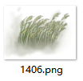
140701 | 1453
140502 | 1405|1406|1407 |  |  |  |  | 下方边缘
140503 | 1405|1406|1407 |  |  |  |  | 左边
140504 | 1405|1406|1407 |  |  |  |  | 上方
140505 | 1405|1406|1407 |  |  |  |  | 右边
140801 | 1408|1409
141001 | 1410
141101 | 1411|1412
141301 | 1413
141401 | 1414
141501 | 1415
141601 | 1416|1417
141801 | 1418
141901 | 1419|1420
140802 | 1408|1409
142101 | 1421
150101 | 1501
150401 | 1504
150501 | 1505
150601 | 1506
150701 | 1507
160101 | 1601
160201 | 1602
160301 | 1603
170101 | 1701|1702|1703|1704|1705|1706 |  |  |  | 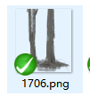
170701 | 1707
170801 | 1708|1709 |  | 
171001 | 1710|1711|1712|1713
171401 | 1714 |  | 
171402 | 1714
171403 | 1714
171601 | 1716
171602 | 1716
171701 | 1717
171702 | 1717
180801 | 1808|1810 |  |  
180101 | 1801|1802
180901 | 1811 |  | 
181201 | 1812|1814
181601 | 1816
180301 | 1803|1804
180501 | 1805
181301 | 1813|1815
181701 | 1817
181901 | 1819
180601 | 1806
180701 | 1807
181801 | 1818
182001 | 1820
182101 | 1821
190101 | 1901 |  | 
190201 | 1902
190301 | 1903|1904|1905 |  |  |  | 
190601 | 1906|1907|1908|1909
190602 | 1906|1907|1908|1909
190603 | 1906|1907|1908|1909
191001 | 1910 |  | 
191101 | 1911
200001 | 2000
200101 | 2001|2002
200102 | 2001|2002
200103 | 2001|2002
200104 | 2001|2002
200301 | 2003|2004
200501 | 2005|2006
200701 | 2007|2008
200901 | 2009
211501 | 2115 |  | 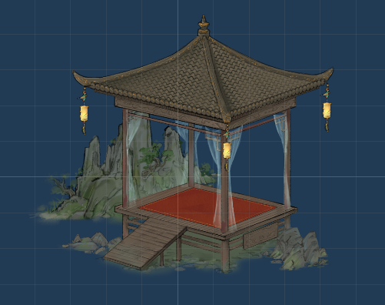
210101 | 2101|2102|2103
210102 | 2101|2102|2103
210401 | 2104|2105|2106
210402 | 2104|2105|2106
210403 | 2104|2105|2106
210701 | 2107|2108|2109|2110|2111|2112|2113|2114
211601 | 2116|2117|2118|2119
211602 | 2116|2117|2118|2119
212001 | 2120|2121|2122|2123
212002 | 2120|2121|2122|2123
212401 | 2124|2125
212601 | 2126|2127|2128|2129
213001 | 2130
213101 | 2131
213201 | 2132
213301 | 2133
213401 | 2134
213501 | 2135
213601 | 2136|2137
213602 | 2136|2137
213603 | 2136|2137
213604 | 2136|2137
230101 | 2301|2302
230301 | 2305|2306
230401 | 2304|2307|2303
230801 | 2308|2309
231001 | 2310|2311
231201 | 2312
231401 | 2314|2315|2316
231701 | 2317
231801 | 2318|2319|2320
232101 | 2321|2322|2323
232501 | 2325
232401 | 2324
240101 | 2401
240201 | 2402
240301 | 2403
240401 | 2404
240501 | 2405
250101 | 2501 |  | 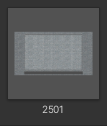
260101 | 2601
270101 | 2701 |  | 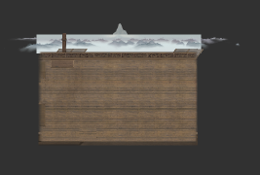
270201 | 2702 |  | 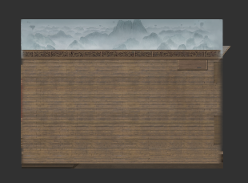
280101 | 2801
280201 | 2802
280301 | 2803
280401 | 2804

290101 | 2901
290201 | 2902
290301 | 2903
290401 | 2904

300101 | 3001
300201 | 3002
300301 | 3003
300401 | 3004
300501 | 3005
300601 | 3006
300701 | 3007
300801 | 3008
300901 | 3009
301001 | 3010
301101 | 3011
301201 | 3012
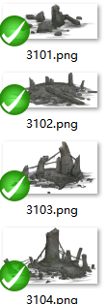
310101 | 3101
310201 | 3102
310301 | 3103
310401 | 3104
310501 | 3105
310601 | 3106
360101 | 3601 |  | 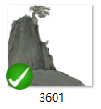
360201 | 3602 |  | 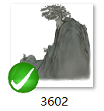
360301 | 3603
360302 | 3603
360401 | 3604
360402 | 3604
360403 | 3604
360404 | 3604
360405 | 3604
360501 | 3605
360502 | 3605
360503 | 3605
360504 | 3605
360505 | 3605
330001 | 3300
380101 | 3801 |  | 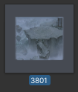
350101 | 3501 | 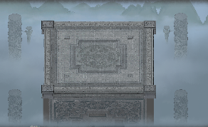
340101 | 3401 | 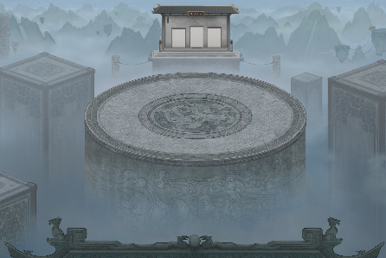
400101 | 4001 | 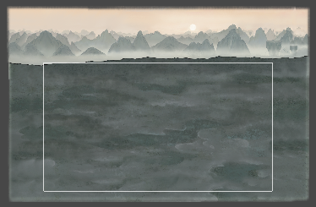
410101 | 4101
410201 | 4102
410301 | 4103|4104|4105|4106
410701 | 4107
410801 | 4108
410901 | 4109
411001 | 4110
411002 | 4110
411101 | 4111|4112
411301 | 4113 |  | 雾特效
420101 | 4201
420201 | 4202
430101 | 4301

